Planilla3
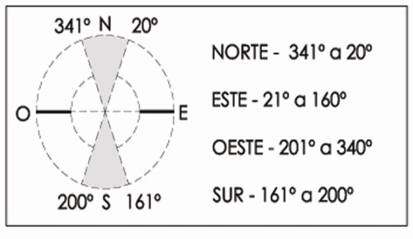
 |  | Municipalidad de Rosario Secretaría de Planeamiento Programa de Construcciones Sustentables y Eficiencia Energética Solicitud del Certificado de Aspectos Higrotérmicos y Eficiencia Energética de las Construcciones |  | ORDENANZA Nº 8757/11

 | Nombre y Apellido del Propietario: |  |  | Firma:
 | Nombre y Apellido del Profesional: |  |  | Firma:
 | Inmueble: Sección: Manzana: Gráfico: S/División: S/Parcela: |  |  | Fecha:
 | PLANILLA 3: Verificación de Transmitancia Térmica y Factor de Exposición Solar de Cerramientos Transparentes.
 | Descripción | Tipo de vidrio | Tipo de protección exterior | Transmit. [W/m2K] | Orientación | Factor de Expos. Solar

96 |  | DVH cámara de 12mm. Laminado control solar y reflectividad media coating gris en cara exterior y aire en su interior. Vidrio incoloro interior 6mm. (4+4+12+6 ). (Blindex Solar+12+inc. VASA o Similar) | Sin Proteccion | 2.8 | Este - 21° a 160° | 0.22
117 |  | DVH cámara de 12mm Pirolitico de control solar, alta reflectividad y baja emisividad sobre gris 6mm y aire en su interior. Vidrio incoloro interior 6mm. ( 6+12+6 ). (Eclipse Advantage +12+inc. VASA o Similar) | Sin Proteccion | 1.8 | Este - 21° a 160° | 0.33
225 |  | 0 | Sin Proteccion
225 |  | 0 | Sin Proteccion
225 |  | 0 | Sin Proteccion
225 |  | 0 | Sin Proteccion
225 |  | 0 | Sin Proteccion
225 |  | 0 | Sin Proteccion
225 |  | 0 | Sin Proteccion
225 |  | 0 | Sin Proteccion
225 |  | 0 | Sin Proteccion
225 |  | 0 | Sin Proteccion

 |  | Fecha última actualización: 22/07/2020

